Chuẩn bị
Chuẩn bị

TeraTarm |  |  | Kết nối VPN
 | Install từ đây |  | Chú ý khi kết nối VPN cần đảm bảo cấu hình VPN như bên dưới
 | https://ja.osdn.net/projects/ttssh2/releases/
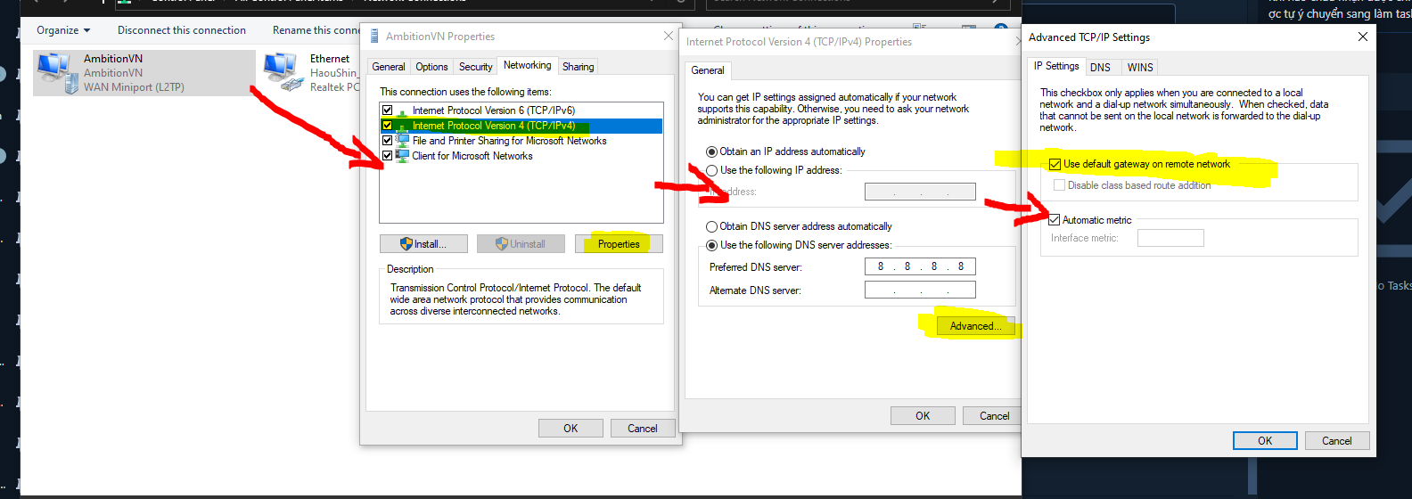
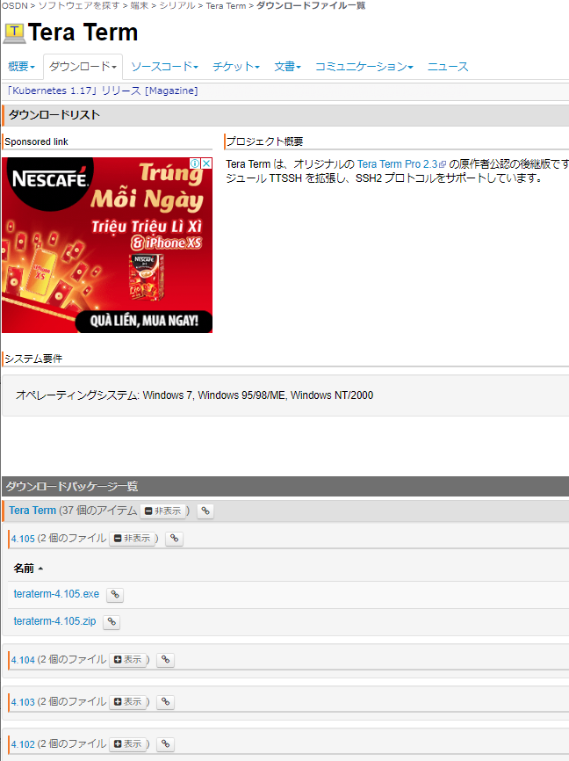

Install bản mới nhất

 | Sau khi install, kết nối đến server dùng cho trainning.
 | user: marunet
 | passphrase: none

 | Nếu có thể connect là hoàn thành việc xác nhận
 |  | Có thể sẽ yêu cầu cài đặt 「.ssh/config」
 |  | Bạn hãy tự tra cứu để thể thiết đặt xem sao nhé

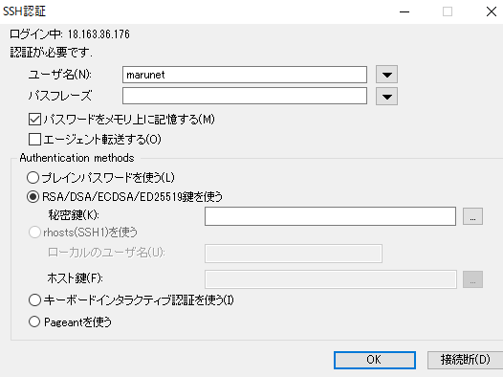

Chỉ định Key đã Download

MySQL
 | Kết nối đến server dùng cho trainning bằng teraterm và chuyển thành root user
 | passphrase: ambition#vn#315
 | $ su -

 | Login vào mysql
 | $ mysql

 | Nếu có thể login là hoàn thành việc xác nhận

FileZilla
 | Không sử dụng bản mới nhất mà hãy dùng bản của path dưới đây
 | \\10.10.10.10\06_制作部\■開発\13_Tools\01_フリーツール\01_FTP
 | Lý do：Do vấn đề security của SSL

 | Nhất định hãy thiết đặt theo như dưới đây
 | Binary cho transfer mode
 |  | edit > Setting > transfer > Loại file> Binary
 | Hãy để lưu lại log file
 |  | \\10.10.10.10\06_制作部\■開発\03_資料\02_業務\FTPツールのログの吐き出し

 | Sau khi install, đăng ký server dùng cho trainning bằng「File -> site manager」
 | user: marunet
 | passphrase: ambition#vn

 | Nếu có thể kết nối là hoàn thành việc xác nhận

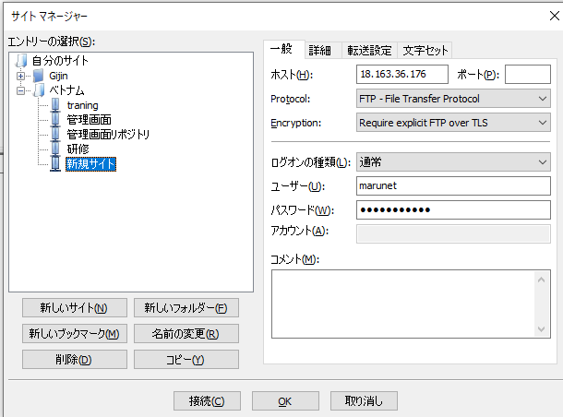
②

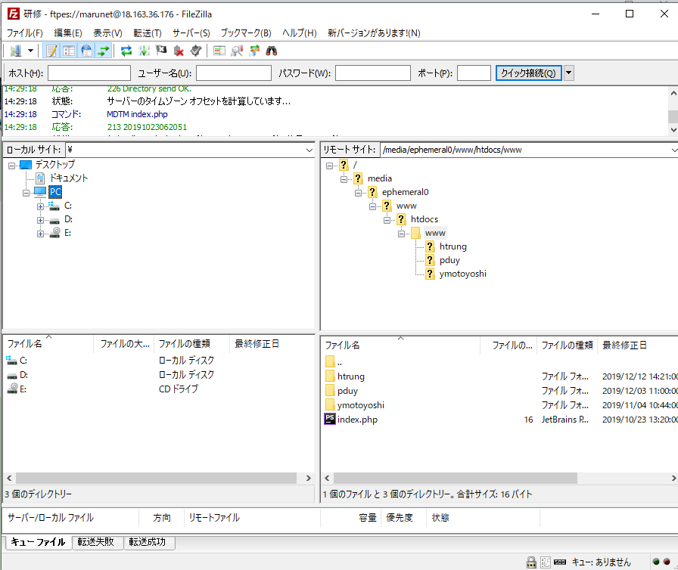

①
Đây là working directory trong khi trainning

③

Git
https://gitforwindows.org/

 | Cho đến khi selector: 「Choose the default editor used by Git」hiện ra thì chọn 「Next」là OK.
 | Choose the default editor used by Git
 |  | Use Vim as Git's default editor
 |  | Editor của default là Vim（default chỉ định ）
 | Adjusting your PATH environment
 |  | Use Git from Git Bash only
 |  | Sử dụng Git: Thiết đặt chỉ Git Bash
 | Choosing HTTPS transport backend
 |  | Use the OpenSSL Library
 |  | Sử dụng OpenSSL（default chỉ định ）
 | Configuring the line ending conversions
 |  | Checkout as-is, commit as-is
 |  | Không thay đổi code xuống dòng
 | Configuring the terminal emulator to use with Git Bash
 |  | Use MinTTY
 |  | Terminal: Sử dụng MinTTY (Default chỉ định)
 | Enable file system cacing
 |  | Check (không check cũng không sao) , không phải data có động tác thay đổi trực tiếp )
 | Enable Git Credential Manager
 |  | Check (không check cũng không sao) , không phải data có động tác thay đổi trực tiếp )
 | Enable Git symbolic links
 |  | Check (không check cũng không sao) , không phải data có động tác thay đổi trực tiếp )

 | Sau khi install
 | Thiết đặt Default (thiết đặt bằng command line)
 | git config --global mergetool.keepBackup false
 | git config --global core.autocrlf false
 | git config --global core.pager "less -q -R"
 | git config --global core.filemode false
 | git config --global core.quotepath false
 | git config --global core.safecrlf true
 | git config --global core.sparsecheckout true
 | git config --global color.ui auto

 | Trường hợp khi commit, phát sinh lỗi error
 | Nội dung error
 | > *** Please tell me who you are.
 | >
 | > Run
 | >
 | > git config --global user.email "you@example.com"
 | > git config --global user.name "Your Name"

 | Thiết đặt tên và mail address rồi xóa.
 | $ git config --global user.email [Your Name]@ambition.ne.jp
 | $ git config --global user.name [Your Name]

task1
Bảng thông tin (bulletin_board)（DB linkage）

・Khái quát
 | Tạo Repository bulletin_board
 | Folder & Branch là task 1
 | Tạo thread float type bulletin board（thread float type bbs）
 | Thread và remark(Phát ngôn/nhận xét) data được lưu trữ trên DB
 | Hãy đảm bảo không có vấn đề gì với nhiều người run/ sử dụng cùng một lúc

・Target days
 | 6 ngày（48 hours）
 | Development
 | xử lý Feedback

・Top page
Search
 | Ta có thể search thread theo tên thread
text box
create
 | Kết quả tìm kiếm : cứ 10 kết quả hiển thị thì phân trang
 | Trước khi search thì sẽ không có gì hiển thị trong mục kết quả tìm kiếm
 | Khi click vào tên thread thì nó sẽ redirect mình sang chat page của thread đó
text box
search
 | sẽ hiển thị thread mới trước

thread name 01
Thread creation
 | Ta nhập vào thread name rồi sẽ có thể tạo được new thread.
 | Thread name đã tồn tại trước đó cũng được nhé.
thread name 02
 | Nó sẽ redirect sang chat page của thread cùng lúc với tạo thread.
thread name 03
thread name 04
thread name 05
Paging
 | Căn bản là「<< back [Số trang hiện tại] next >>」
 | click vào 「<< back」thì sẽ đến trang trước.
thread name 06
 | click vào 「next >>」thì sang page kế tiếp
thread name 07
 | Nếu là page đầu tiên thì không thể ấn 「<< back」
thread name 08
 | Nếu là trang cuối cùng thì không thể ấn 「next >>」
thread name 09
thread name 10

<< back 5 next >>

thread name 01
1.
name 01
00:00:00 03/10/2019
:
・Chat page
Chat list
 | Thread name đó sẽ được hiển thị
chuc mung shin nhat !!
 | một list các statements(comment) ở thread đó sẽ được hiển thị
2.
name 02
01:00:00 03/10/2019
:
 | New statements (comments) sẽ hiển thị từ dưới lên
 | Cứ hiển thị 10 kết quả thì phân trang
cam on name 01 nhe
 | Khi click vào [top page] thì sẽ quay về top page
3.
name 03
03:00:00 03/10/2019
:
name 02 bao nhieu tuoi ?
4.
name 02
03:10:00 03/10/2019
:
toi 100 tuoi roi
Comments
 | Bạn có thể nhập tên của mình, tin nhắn (message)
 | Click vào [send] thì sẽ có thể comment
5.
name 03
03:20:00 03/10/2019
:
that khong ?
6.
name 02
03:30:00 03/10/2019
:
Nội dung hiển thị comment
 | Number (theo thứ tự comment)
 | Name (tối đa 12 kí tự)
xao ma
 | Comment time
<< back 5 next >>
 | Message (tối đa 100 kí tự)

send
name :
name
message
Cách sắp xếp nhận xét/phát ngôn (remark)
 | New remark (phát ngôn mới) sẽ được hiển thị ở dưới page
 | Phát ngôn mới nhất sẽ được hiển thị từ trang thứ nhất

top page

task3
Shop (Màn hình quản lý)

・Khái quát
 | Tạo shop repository
 | Folder và branch là task3
 | Quản lý Shop data với DB (MyISAM)

Màn hình quản lý
 | Quản lý User Data (Add, update, delete)
 | Quản lý Shop Data (Add, update, delete)
 | Quản lý Item Data (add, update)

・Target Days:
 | 6ngày（48tiếng）
 | Development | 4ngày
 | Xử lý FB | 2ngày

・Table
user_data
 | Bảng (table) quản lý thông tin của User
 | Thông tin các cột
 | No | Logical name | Physical name | Data type | Ghi chú
 | 1 | ID | own_id | int | auto increment
 | 2 | User name | name | varchar | có giống với user khác cũng ko sao.
 | 3 | password | password | varchar | Hashing rồi lưu nhé.
 | 4 | Tiền sở hữu | money | int | Sử dụng khi mua Item trên shop
 | 5 | Creation date | created | datetime
 | 6 | Update date and time | modified | datetime

shop_master
 | Bảng (table) quản lý thông tin của shop
 | Thông tin các cột
 | No | Logical name | Physical name | Data type | Remarks
 | 1 | Shop ID | shop_id | int | autoincrement
 | 2 | Sort order | no | int | Hiển thị theo thứ tự tăng dần
 | 3 | Sales name | name | varchar
 | 4 | Item ID | item_id | int | liên kết với item_master.item_id
 | 5 | Sales volume | num | int | số lượng Item có thể mua được
 | 6 | Selling price | price | int
 | 7 | Sales start date and time | start_datetime | datetime | Trong trường hợp không thiết đặt khoảng thời gian thì sẽ là 0000-00-00 00:00:00
 | 7 | End date of sales | end_datetime | datetime | Trong trường hợp không thiết đặt khoảng thời gian thì sẽ là 0000-00-00 00:00:00
 | 8 | Activation Flag | active_flag | tinyint | 0: Ngưng bán 1: Đang bán

item_master
 | Bảng quản lý thông tin mặt hàng (Item) được bán trong cửa hàng
 | Thông tin các cột
 | No | Logical name | Physical name | Data Type | Notes
 | 1 | Item ID | item_id | int | autoincrement
 | 2 | Item name | name | varchar
 | 3 | Sale price | selling_price | int
 | 4

・Màn hình quản lý
Table list
 | Tên Table của user, shop, and item data đang được hiển thị
 | Khi chọn tên Table thì sẽ dẫn/ chuyển tiếp sang trang hiển thị các dữ liệu tương ứng

table list

user_data

shop_master
item_master

Record list(User Data)
 | Page mà user list có thể được hiển thị và new user có thể đăng ký được.
 | Hiển thị list user_data
 | Hiển thị own_id, name, money của user_data
 | Cứ mỗi 10 kết quả thì sẽ phân trang
 | Nếu Click 「create」thì sẽ tiến hành tạo record với data đã được nhập vào
 | Nếu click vào user name thì sẽ chuyển tiếp đến page chi tiết người dùng
 | Nếu click vào 「top」thì sẽ quay về table list.

record list
record list
record list
Record list (Shop Master)
 | Có thể hiển thị list, Update và add shop_master
 | Hiển thị shop_id, no, name, num, price của shop_master
 | item_name là Sales Item Name
Shop Master
 | Cứ mỗi 10 kết quả thì sẽ phân trang
User Data
Item Master
 | Nếu Click 「create」thì sẽ tiến hành tạo Record với Data đã được Nhập
text box
no
 | Nếu Click shop name thì sẽ chuyển đến page chi tiết
 | Nếu Click 「top」thì sẽ quay về table list
name
text box
text box
text box
name
name
▼pull down
item
password
text box
create
selling price
text box
create
Record list (Item Master)
 | Hiển thị list item_master
 | Hiển thị item_id, name, selling_price của item_master
 | Cứ mỗi 10 kết quả thì sẽ phân trang
text box
num
 | Nếu Click 「create」thì sẽ tiến hành tạo Record với Data đã được Nhập
 | Nếu Click Item name thì sẽ chuyển đến page chi tiết
own_id
name
money
text box
price
item_id
name
selling price
 | Nếu Click 「top」thì sẽ quay về table list

start date
2019/01/01 00:00:00
1
name 01
1,000
1
name 01
1,000

2
name 02
1,000
2019/01/01 00:00:00
end date
create
2
name 02
1,000

shop
no
name
item name
num
price
3
name 03
1,000
3
name 03
1,000
4
name 04
1,000
1
1
name 01
item1
2
1,000
4
name 04
1,000
Detail page(User Data)
 | Hiển thị users Detail được chọn trong Record list (User Data)
 | Text box của password thì để trống
2
2
name 02
item2
5
1,000
 | Nếu Click 「update」thì sẽ tiến hành update mới record với Data đã được nhập
<< back 5 next >>
top
 | Nếu click 「back」thì sẽ quay về Record list
top
3
3
name 03
3
1,000
 | create date, update date thì không thể cập nhật mới được.
item3

4
4
name 04
item4
4
1,000
<< back 5 next >>
Detail page(Shop Master)
 | Hiển thị Detail của shop đã được chọn ở record list (Shop Master)
 | Mục của active là check box
top
 | Nếu click 「update」thì sẽ cập nhật mới record với data đã được nhập.
 | Nếu click [back] thì sẽquay về record list

detail
detail
detail
Shop Master
Detail page(Item Master)
 | Hãy thử tạo cho giống với Detailpage khác nhé.
User Data
Item Master

name
text box
no
text box

password
text box
name
text box

money
text box
item
▼pull down

num
text box
create date
2019/01/01 00:00:00

update date
2019/01/01 00:00:00
price
text box

start date
2019/01/01 00:00:00
update
end date
2019/01/01 00:00:00
back

active

update

back

task4
Shop (purchase screen)

・Khái quát
 | Cho phép mua và bán các Item trên màn hình quản lý được tạo trên task 3
 | Folder và Branch thì y nguyên như task 3.
 | Login function
 | Thông tin user sau khi đăng nhập được lưu trữ lại trong SESSION

・Target days
 | 6ngày（48 tiếng）
 | Development | 4ngày
 | Xử lý FB | 2ngày

・table
user_item
 | User possessed item information management table(Bảng quản lý thông tin vật phẩm (item) mà người dụng sở hữu)
 | Column information
 | No | logical name | physical name | data type | Not Null | default | notes
 | 1 | ユーザーID | own_id | int | Yes |  | user_data.own_id
 | 2 | アイテムID | item_id | int | Yes |  | item_master.item_id
 | 3 | possessing number | num | int | Yes
 | 4

login
・MÀN HÌNH LOGIN
 | Nếu[id] và mật khẩu là chính xác thì sau khi nhấp vào nút "login" thì nó sẽ chuyển tiếp đển My page.
 | Còn trường hợp không đúng thì sẽ hiển thị dòng chữ đỏ 「id or password was incorrect」
Login

id or password was incorrect
id
text box

password
text box

login

my page
・MY PAGE
 | Show user name and money
 | Click vào [item list] thì sẽ redirect đến List of possessed items
 | Click vào 「shop」thì sẽ redirect đến danh sách cửa hàng (shop list)
My Page
 | Click vào [logout] thì discard/cancel SESSION rồi redirect chuyển tiếp đến màn hình login

name
user name 01

money
1,000

item list

shop

logout

item list
shop list
・List of possessed items
 | Hiển thị một List các vật phẩm đang sở hữu và có thể được bán đi
 | Hiển thị tên mặt hàng, số sở hữu và giá bán(item name, possession number, and sale price)
 | 「selling num」 chứa số lượng Items bạn muốn bán
Item List
Shop List
 | Khi click vào 「sell」thì bạn có thể bán Items chỉ với số lượng của「selling num」
 | Bạn không thể cài đặt số lượng bán nhiều hơn số lượng bạn sở hữu

money
1,000
money
1,000
・Shop list
 | Có thể hiển thị danh sách các cửa hàng đang buôn bán và có thể mua được.
 | Hiển thị tên shop, tên mặt hàng, số lượng bán và giá(shop name, item name, sales quantity, and price)
item_name
num
selling price
selling num
name
item
num
price
buy num
 | Nhập số bạn muốn mua trong「buy num」
 | Khi Click vào 「buy」thì sẽ chỉ mua được số của 「buy num」mà thôi.
buy
 | Nếu bạn không có đủ tiền, bạn không thể mua được.
name01
10
1,000
1
sell
name01
10
4
1,000
1
name02
20
1,000
1
sell
name02
20
5
1,000
1
buy
 | Lưu ý: item user nhận được sẽ = [buy num] * [num]
 | ở đây có nghĩa là mua item theo gói 1 buy num = 1 gói (n num)
 | do đó num của shop_master sẽ ko bị ảnh hưởng
name03
3
1,000
1
name03
3
10
1,000
1
buy
sell

name04
5
1,000
1
sell
name04
5
20
1,000
1
buy

